他アプリサンプル
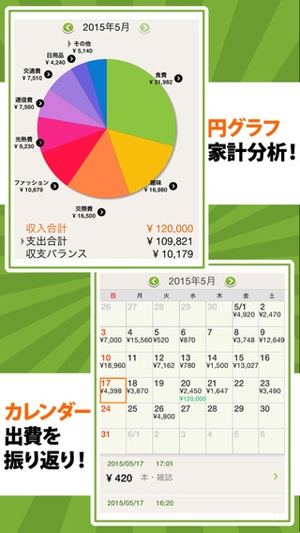
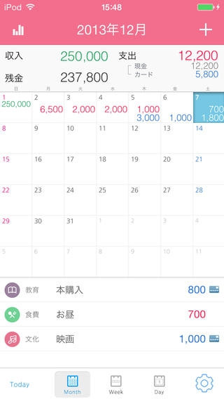
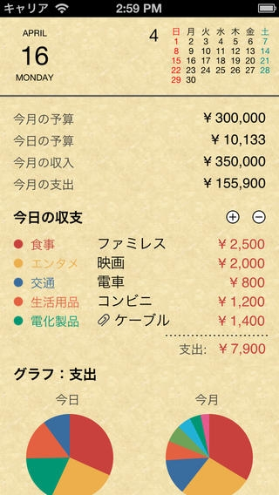
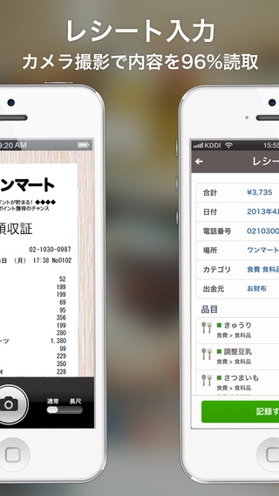
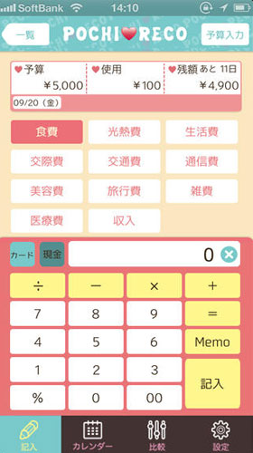
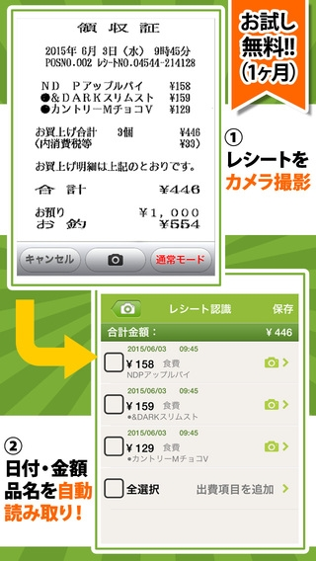
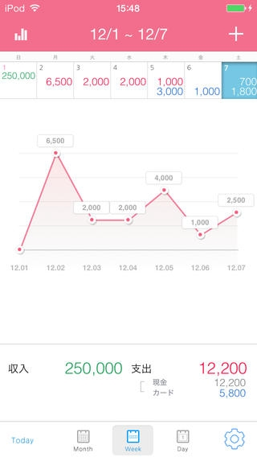
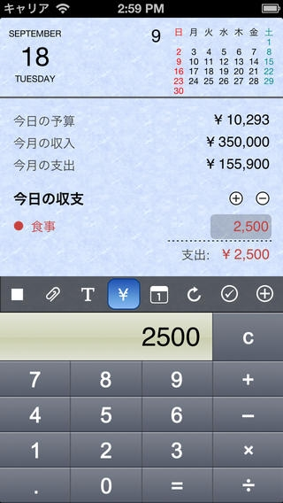
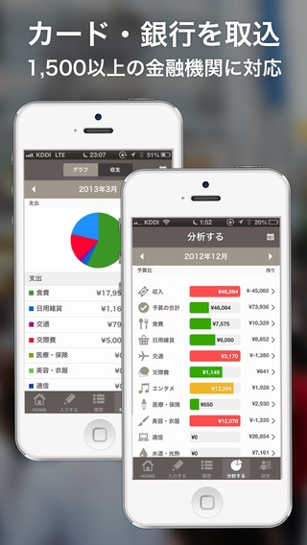
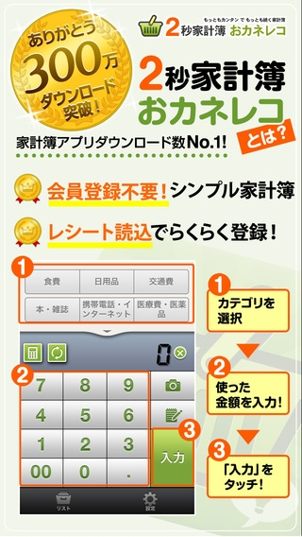
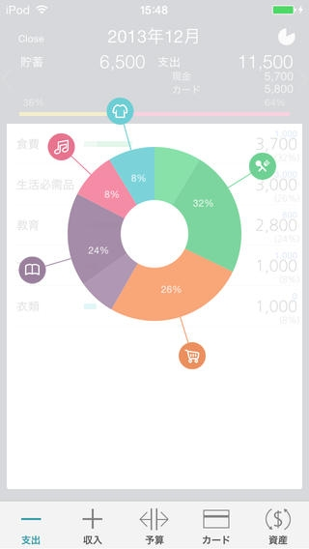
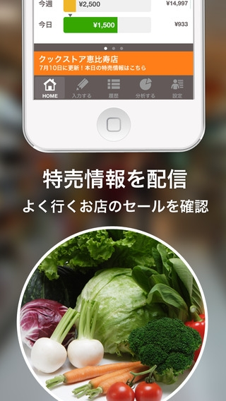
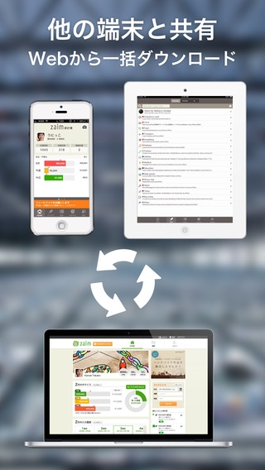
 | 2秒家計簿おカネレコ |  | ウィプル 家計簿 Free |  | マネー手帳Lite |  | 家計簿Zaim | ポチレコ
 | 300万人が使う無料で人気の家計簿アプリ |  |  |  |  |  | レシート読取・自動連携が無料の人気簡単アプリ

わずか2ステップで出来る簡単家計簿 |  | もう三日坊主と笑われない！シンプルで使いやすい家計簿アプリ |  | 円グラフで支出を見やすく管理！節約、貯金をしたい方のマストアプリ！ |  | 出費額を他のユーザーと比較できる！ソーシャル型家計簿
たったの2ステップで支出入力が出来る |  | 食費や交通、衣類や美容など豊富なカテゴリが用意 |  | 予算の自動計算で、貯蓄が苦手な人でも計画的に支出を管理出来る！ |  | 項目毎に支出をグラフで表示してくれる
円グラフで支出の割合を見直せる |  | 棒グラフと円グラフを見れば、支出と収入のバランスがひと目で分かる |  | グラフで表示で何処にお金がかかったか分かるので、節約の参考になる！ |  | 他の人と自分とお金の使い方を比較できる
 |  |  |  | 無料版は広告の表示のみで製品版とほぼ同じ機能を使える！

詳細
＜設定

共有画面
設定画面
収入
支出

たばこ
食事

入力画面
初期画面
家賃
水道
カレンダー画面
電卓画面

メモ機能画面
円

今月詳細集計画面
指定月の詳細画面
決定

入力
電卓
カレンダー
メモ
共有
 |  | 片道遷移可能

詳細グラフ画面
期間設定画面
 |  | 往復遷移可能

入力画面 | 「収入」、「支出」のデータを入力する画面
 | 「共有画面」、「カレンダー画面」、「電卓画面」、「メモ機能画面」、「設定画面」に遷移します。
共有画面 | 誰かと共有したい際に開く画面
 | 「入力画面」、「カレンダー画面」、「電卓画面」、「メモ機能画面」、「設定画面」に遷移します。
設定画面 | 「収入」、「支出」のデータのショートカットを作成したり、データの初期化を行う画面
 | 「入力画面」、「共有画面」、「カレンダー画面」、「電卓画面」、「メモ機能画面」に遷移します。
カレンダー画面 | カレンダー画面の表示。日付の部分には収入支出の総合計の金額を表示
 | 「入力画面」、「共有画面」、「電卓画面」、「メモ機能画面」、「設定画面」、「今月詳細集計画面」に遷移します。
電卓画面 | 計算ができる画面
 | 「入力画面」、「共有画面」、「カレンダー画面」、「メモ機能画面」、「設定画面」に遷移します。
メモ機能画面 | メモが入力できる画面
 | 「入力画面」、「共有画面」、「カレンダー画面」、「電卓画面」、「設定画面」に遷移します。
今月詳細集計画面 | 日付ごとに収支の詳細を表示する画面
 | 「入力画面」、「共有画面」、「カレンダー画面」、「電卓画面」、「メモ機能画面」、「設定画面」、「カレンダー画面」、「詳細グラフ画面」、「指定月詳細画面」、「期間設定画面」に遷移します。
期間設定画面 | 指定したい月を入力する画面。
 | 「入力画面」、「共有画面」、「カレンダー画面」、「電卓画面」、「メモ機能画面」、「設定画面」、「カレンダー画面」、「詳細グラフ画面」、「今月詳細集計画面」」、「指定月詳細画面」、「期間設定画面」に遷移します。
詳細グラフ画面 | 最後に表示されてた月、または全体のグラフを表示する画面。
 | 「入力画面」、「共有画面」、「カレンダー画面」、「電卓画面」、「メモ機能画面」、「設定画面」、「カレンダー画面」、「今月詳細集計画面」、「指定月詳細画面」、「期間設定画面」に遷移します。
指定月詳細画面 | 指定した月の日付ごとに収支の詳細を表示する画面
 | 「入力画面」、「共有画面」、「カレンダー画面」、「電卓画面」、「メモ機能画面」、「設定画面」、「カレンダー画面」、「詳細グラフ画面」、「今月詳細集計画面」、「期間設定画面」に遷移します。

期間グラフ

詳細グラフ

